20240620_WebSever起動
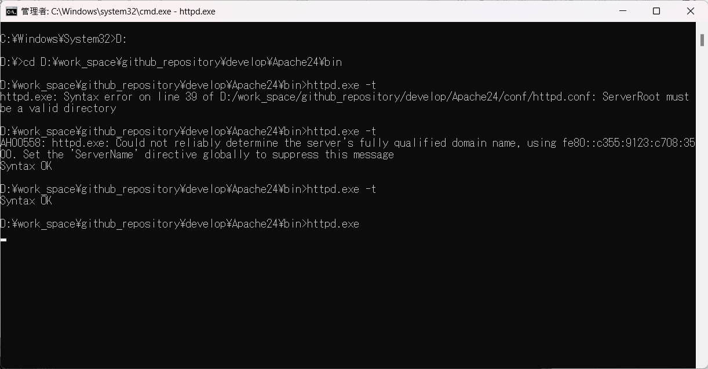
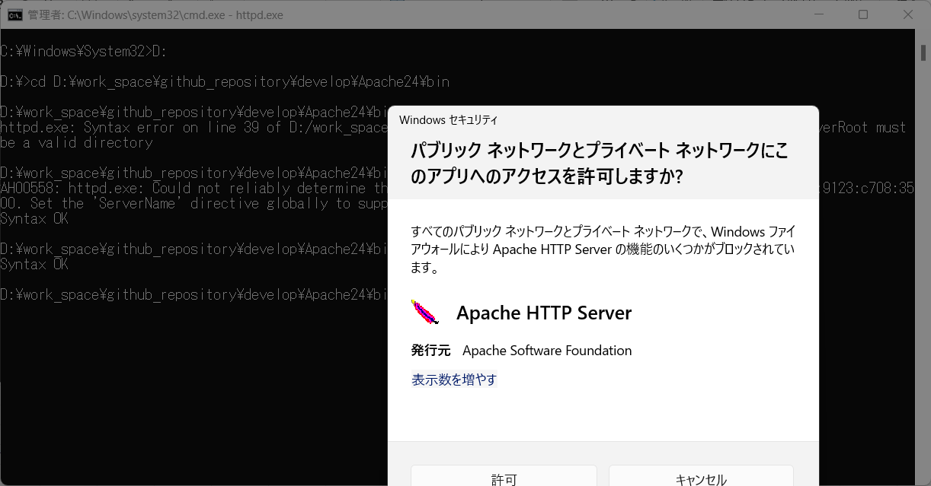

1 | Apachディレクトリ
 | D:\work_space\github_repository\develop\Apache24\bin

2 | win + r で「cmd」入力
 | Ctrl + Shift + Enterで開く
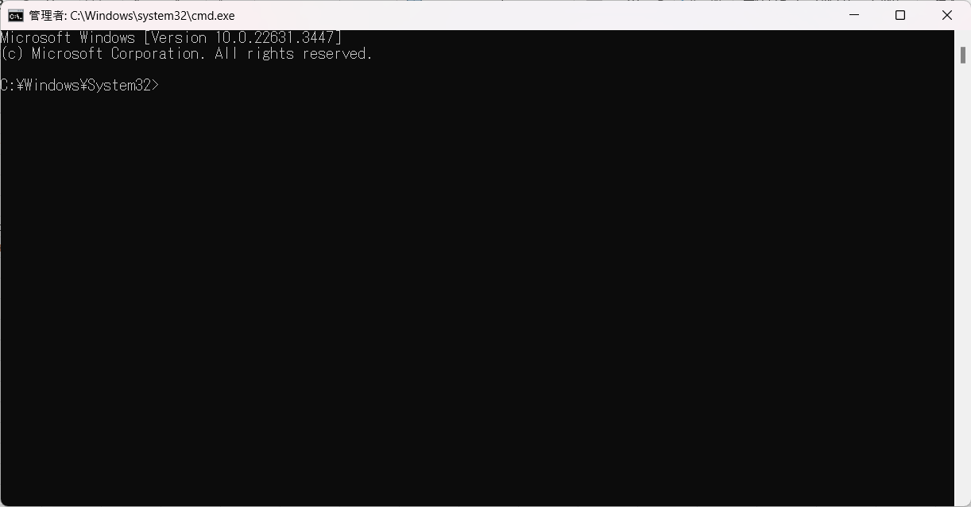

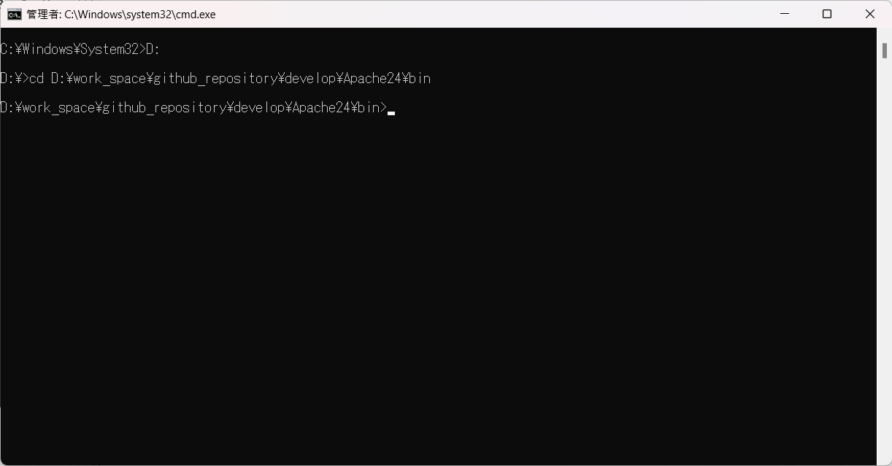

 | 「httpd.exe -t」入力
 | エラー発生
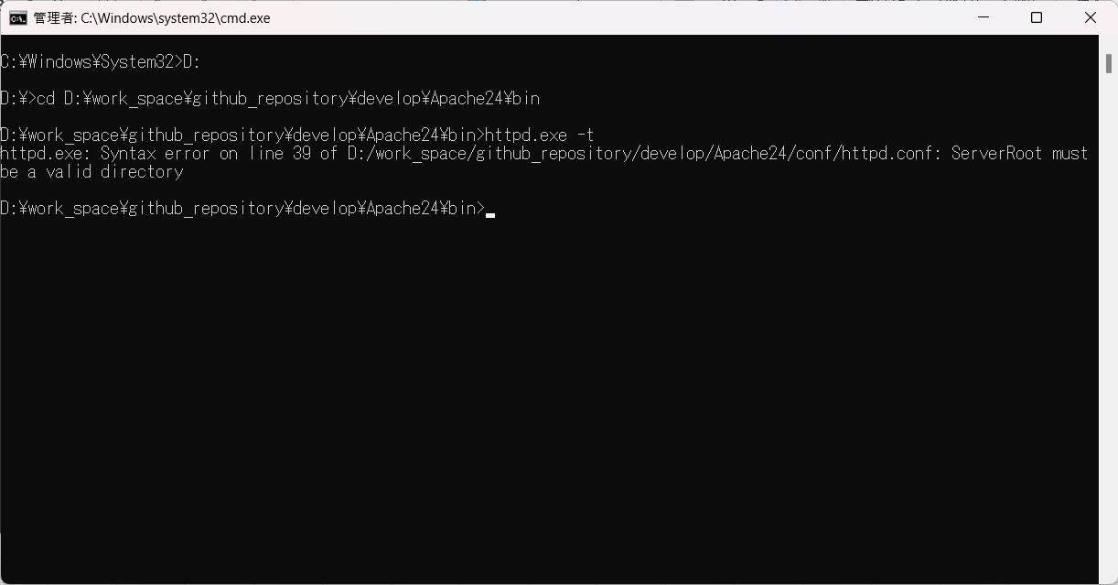

 | ServerRoot の向き先が間違っているそうです。
 | httpd.confでServerRoot の向き先を修正する
 | D:\work_space\github_repository\develop\Apache24\conf
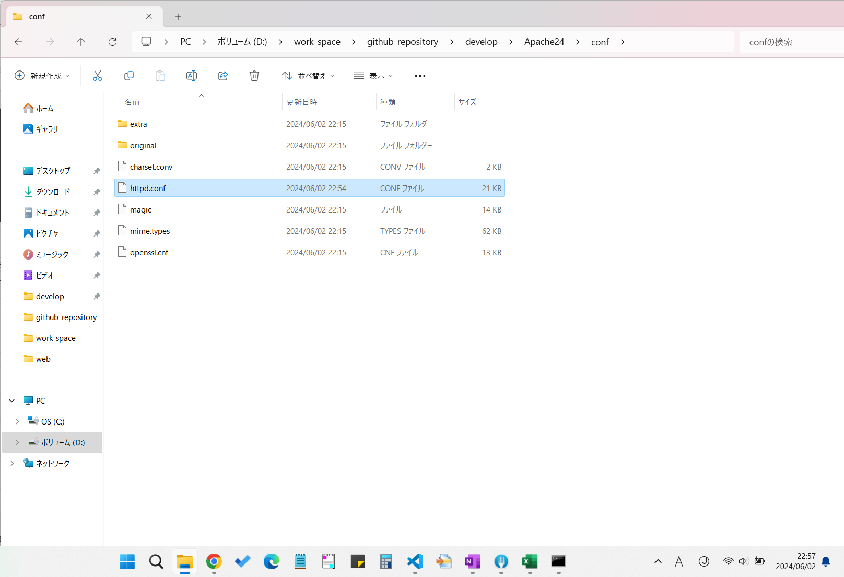

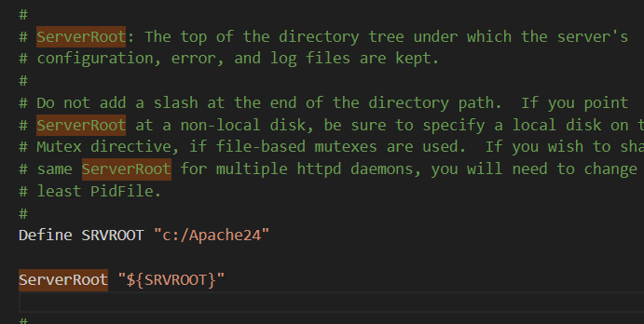

 | Define SRVROOT "c:/Apache24" を修正する
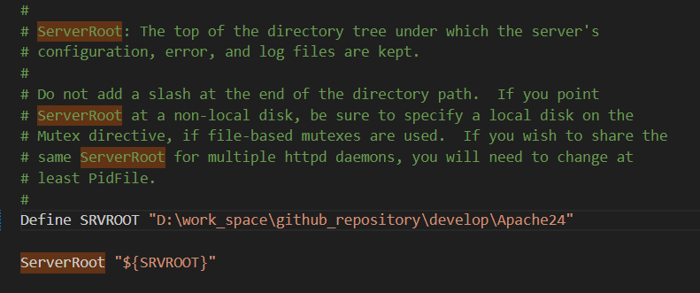

 | 再実施
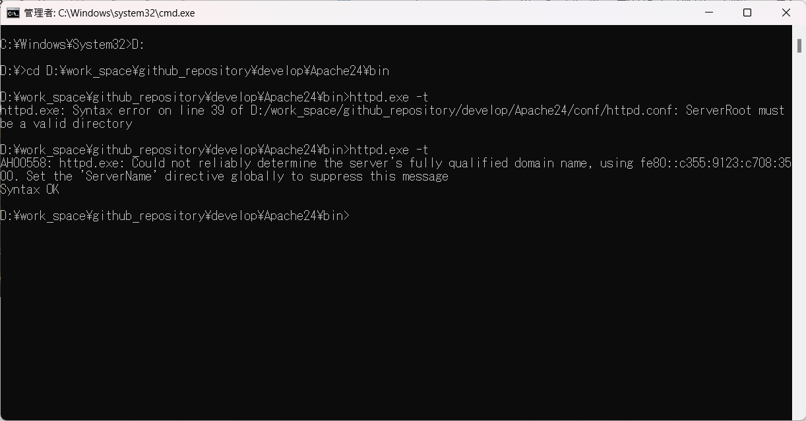

 | Severnameが設定されていないみたいです

 | 再度実行


 | 問題ないので、Apache web server起動する

20240620_環境設定変更
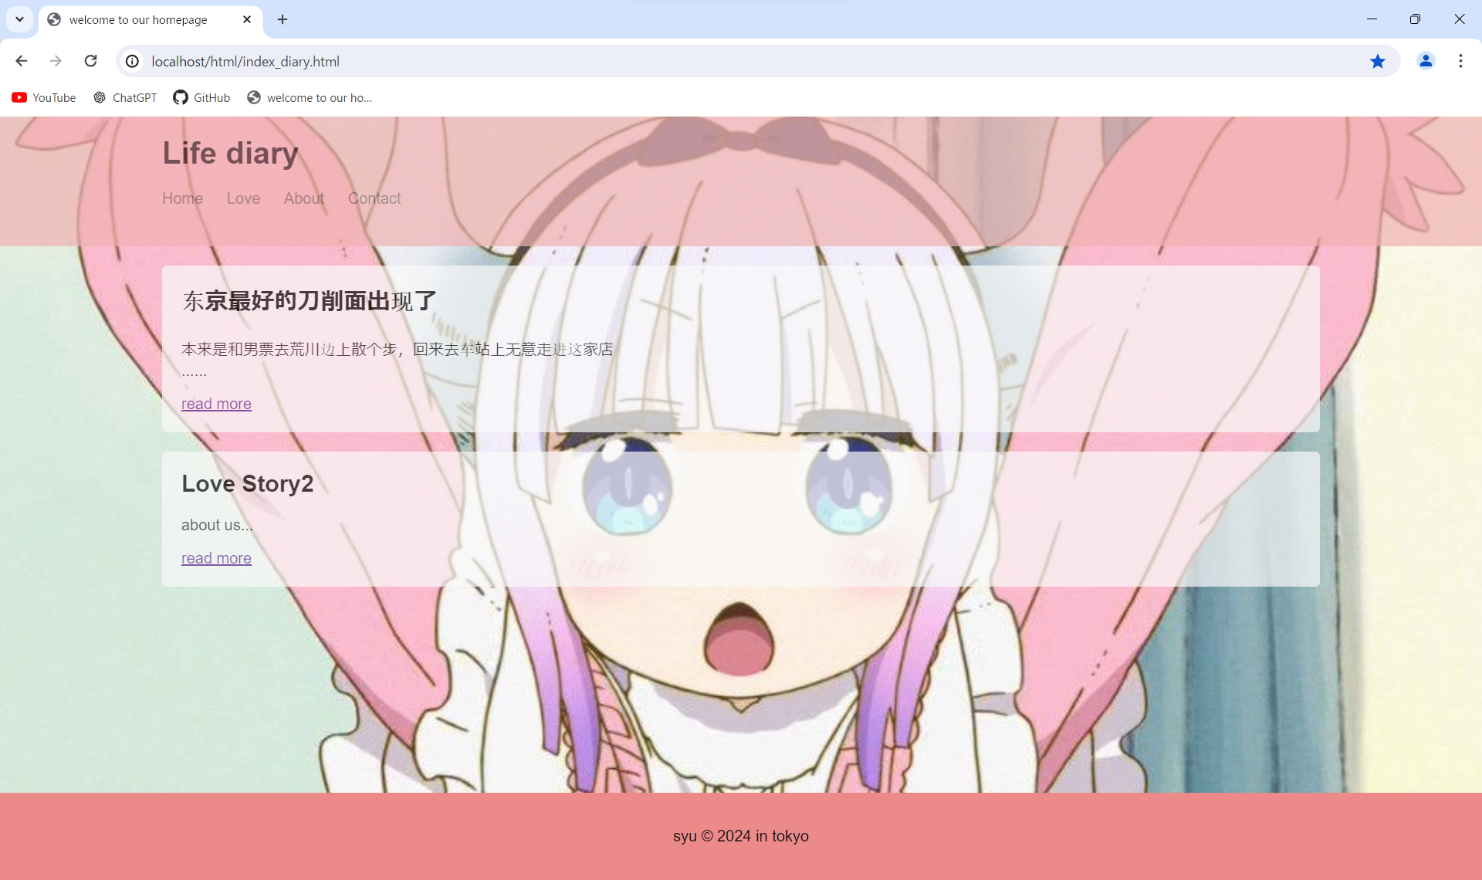
1 | 配置虚拟主机
 | htmlソース配置フォルダはD:\work_space\github_repository\develop\Apache24\htdocs\webとなるので
 | ホスト名修正

 | 修正後

2 | httpd-vhosts.conf ファイルを開く
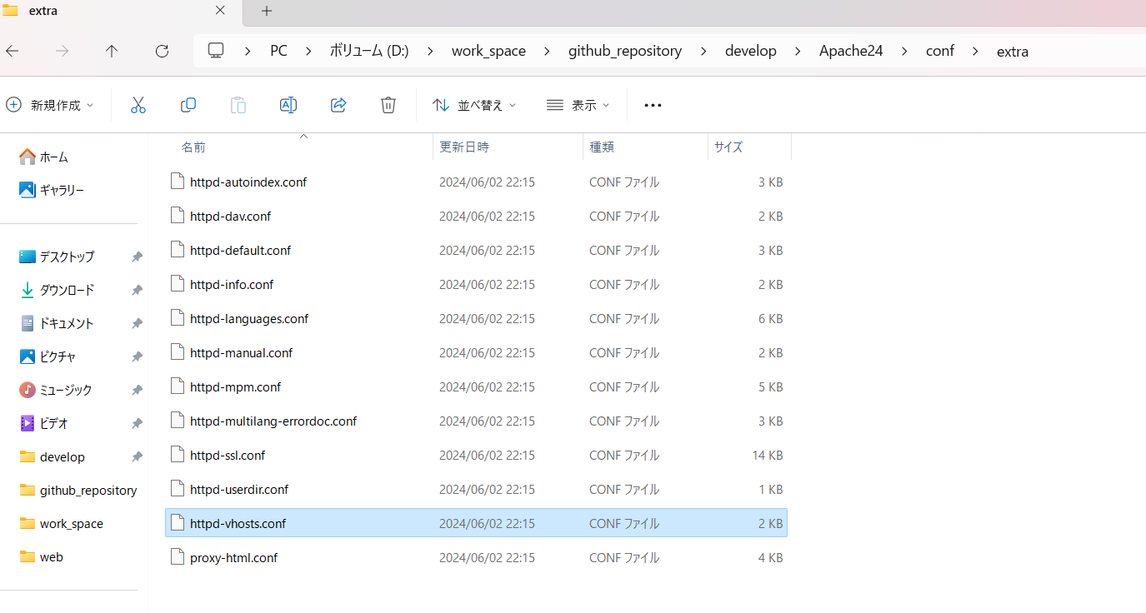

 | 重新定向指定网页
 | 以下の内容を追加
 | <VirtualHost *:80> DocumentRoot "D:/work_space/github_repository/develop/Apache24/htdocs/web" ServerName localhost RedirectMatch "^/$" "/html/index_diary.html" <Directory "D:/work_space/github_repository/develop/Apache24/htdocs/web"> Options Indexes FollowSymLinks AllowOverride All Require all granted </Directory> </VirtualHost>

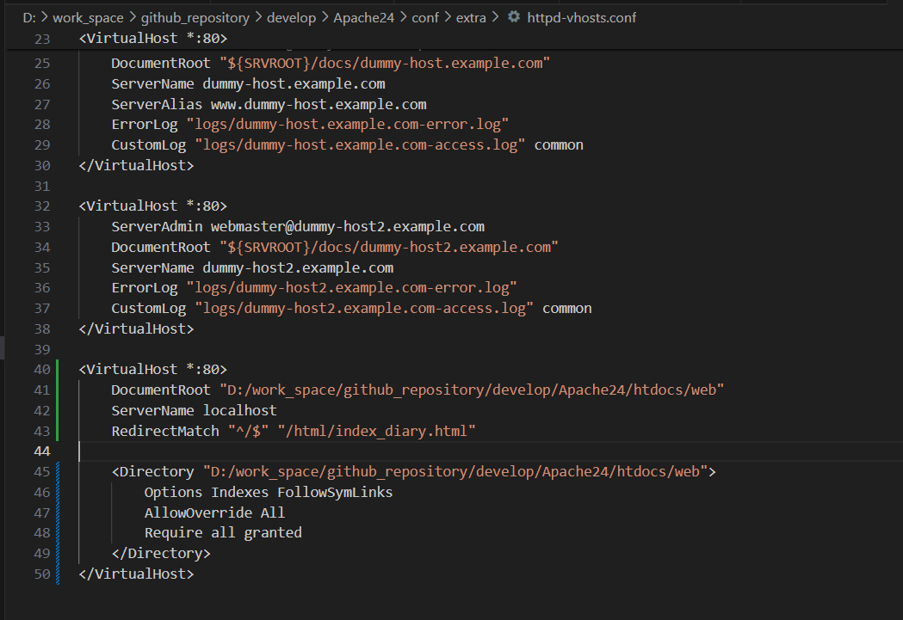

 | 网页效果（直接链接到主网页）
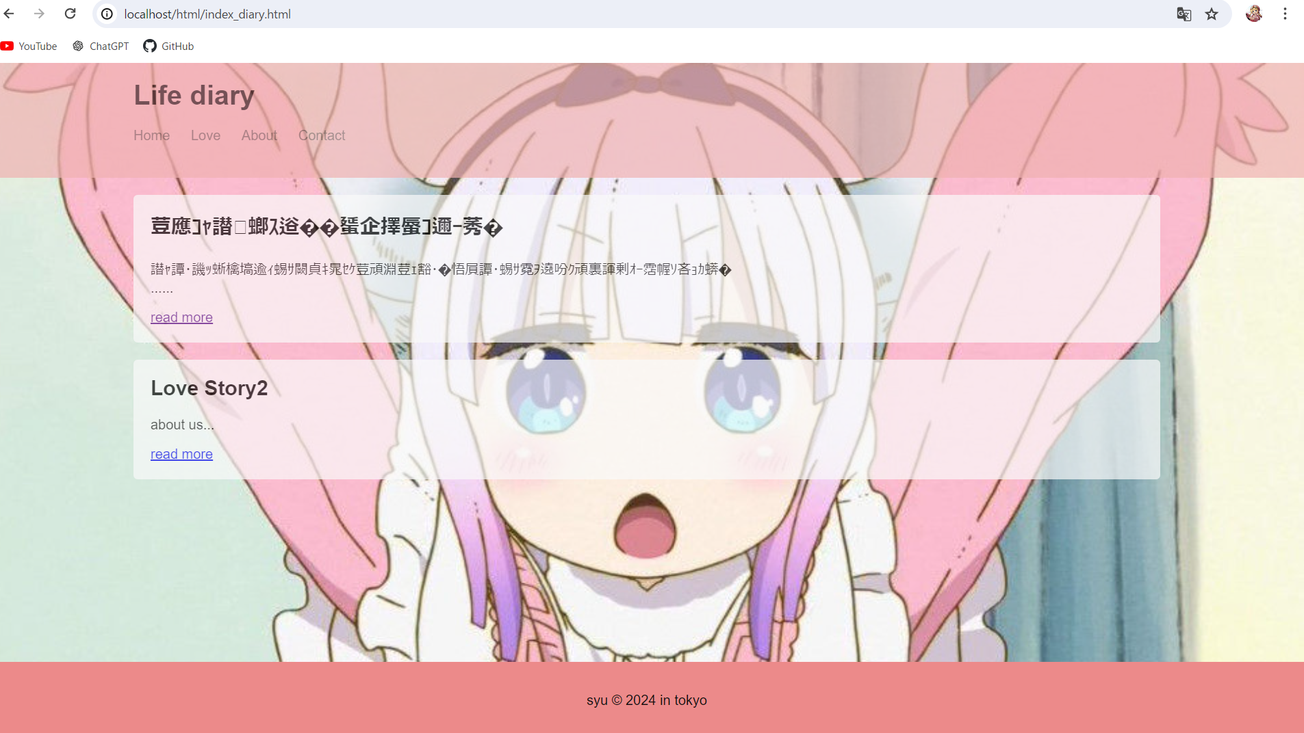

 | 出现乱码

 | <meta charset="UTF-8">
 | 这个必须要设在主页才行，不然会乱码

 | headcommon里写不写都行

